Уголок ГО
УГОЛОК ПО ГРАЖДАНСКОЙ ОБОРОНЕ

Сигнал гражданской обороны
"ВНИМАНИЕ ВСЕМ!"
(сопровождается включением сирен и громкоговорителей
с последующим доведением экстренной информации)

Порядок действий населения по сигналу "ВНИМАНИЕ ВСЕМ!":

- включите телевизор, радиоприемник (и другие имеющиеся источники информации);
- прослушайте (прочитайте) сообщение о сложившейся ситуации и порядке действий (пользуйтесь
информацией, поступающей только из официальных источников);
- доведите полученную информацию до родственников и соседей (они могли не слышать сигнал);
- выключите освещение, перекройте газ и воду;
- действуйте в соответствии с полученным сообщением;
- сохраняйте спокойствие и не паникуйте

предупреждает население о возникновении непосредственной опасности и необходимости принятия мер защиты

П О Р Я Д О К Д Е Й С Т В И Й Н А С Е Л Е Н И Я П Р И О П А С Н О С Т И

ВОЗДУШНОГО ИЛИ РАКЕТНОГО
НАПАДЕНИЯ
(ПРИМЕНЕНИЯ БЕСПИЛОТНЫХ ЛЕТАТЕЛЬНЫХ СИСТЕМ)

РАДИАЦИОННОЙ (ХИМИЧЕСКОЙ)
ОПАСНОСТИ
КАТАСТРОФИЧЕСКОГО
ЗАТОПЛЕНИЯ

1. После получения информации об угрозе действуйте быстро, спокойно и без паники.
2. Возьмите заранее приготовленный "тревожный чемоданчик".
3. Пройдите в укрытие.
Внимание! Не берите с собой взрывоопасные, горючие и имеющие неприятный запах жидкости и предметы!
4. При входе в укрытие пропустите вперед детей, беременных женщин, престарелых людей и инвалидов.
5. Займите указанное (свободное) место.
6. Действуйте в соответствии с полученными указаниями и установленными правилами.
1. Закройте окна, двери и загерметизируйте их подручными средствами. Заклейте вентиляционные люки (решетки).
2. Наденьте средства индивидуальной защиты (противогаз или респиратор). При их отсутствии используйте простейшие средства защиты органов дыхания (ватно-марлевая повязка).
3. Находитесь в помещении, включите телевизор (радиоприемник) и не выключайте до получения информации об отбое и порядке дальнейших действий.
1. Закройте окна и двери.
2. Поднимите ценные вещи, мебель и электроприборы на максимально возможную высоту при проживании на нижних этажах.
3. Возьмите заранее приготовленный "тревожный чемоданчик" (время пребывания вне постоянного места проживания будет зависеть от наличия угрозы затопления и может составить длительное время).
4. Зарегистрируйтесь, прибыв в район сбора (сборный эвакуационный пункт).
5. Действуйте в соответствии с полученными указаниями и установленными правилами.

При получении информации об отбое:

- проветрите помещение;
- будьте в готовности к возможному повторению
сигнала гражданской обороны "ВНИМАНИЕ ВСЕМ!"

При получении информации об отбое:

- покиньте укрытие;
- при движении внимательно смотрите перед собой;
- не трогайте неразорвавшиеся боеприпасы и предметы, не наступайте на них;
- вернитесь к месту проживания (работы);
- будьте в готовности к возможному повторению сигнала гражданской обороны "ВНИМАНИЕ ВСЕМ!"
После возвращения в место проживания:
- проветрите помещение;
- не используйте электричество и газ до осмотра оборудования специалистами (в случае затопления жилого помещения);
- не употребляйте в пищу продукты, попавшие в воду

Адрес ближайшего
учебно-консультационного пункта
п. Черемисиново ул. Мира д. 4
п. Черемисиново ул. Первомайская д. 2
112
ЕДИНЫЙ НОМЕР ВЫЗОВА
ЭКСТРЕННЫХ ОПЕРАТИВНЫХ СЛУЖБ

Четкие и умелые действия, знание мест расположения укрытий (убежищ) и соблюдение правил поведения позволят избежать жертв среди населения.

С П О С О Б Ы З А Щ И Т Ы Н А С Е Л Е Н И Я

УКРЫТИЕ НАСЕЛЕНИЯ
ИСПОЛЬЗОВАНИЕ СРЕДСТВ ИНДИВИДУАЛЬНОЙ ЗАЩИТЫ
ЭВАКУАЦИЯ НАСЕЛЕНИЯ
Для укрытия населения используются имеющиеся защитные сооружения гражданской обороны и (или) заглубленные помещения и другие сооружения подземного пространства (подвалы, тоннели, подземные переходы и т.д.), включая метрополитены.
Если сигнал застал Вас на улице или в транспорте
Не следует торопиться домой, необходимо укрыться в том районе, где застал сигнал. Для этого нужно отыскать ближайшую станцию метро, укрытие или заглубленное помещение (подземный переход, подземная парковка) (их помогут найти специальные указатели на стенах зданий).
Эвакуация населения проводится организованно должностными лицами эвакуационных органов или администрацией органов местного самоуправления.
Тревожный чемоданчик - укомплектованный рюкзак (сумка), в котором находятся: документы (в непромокаемом пакете), необходимый набор одежды, предметы гигиены, медикаменты, продукты питания, зарядное устройство для телефона с дополнительным аккумулятором и другое имущество.
Заранее подготовленный тревожный чемоданчик обеспечит комфортное пребывание вне места постоянного проживания определенное время!
противогаз
самоспасатель
Используются при химическом заражении и радиоактивном загрязнении
Противогаз выдается на пункте выдачи средств индивидуальной защиты,
самоспасатель доступен для приобретения

респиратор
Используется при радиоактивном загрязнении
Выдается на пункте выдачи средств индивидуальной защиты, доступен для приобретения

ватно-марлевая повязка
Используется при радиоактивном загрязнении
Изготавливается или приобретается самостоятельно

Уголок ГОиЧС
УГОЛОК ПО ГРАЖДАНСКОЙ ОБОРОНЕ
И ЧРЕЗВЫЧАЙНЫМ СИТУАЦИЯМ

Гражданская оборона - система мероприятий по подготовке к защите и по защите населения, материальных и культурных ценностей на территории Российской Федерации от опасностей, возникающих при военных конфликтах или вследствие этих конфликтов, а также при чрезвычайных ситуациях природного и техногенного характера (Федеральный закон от 12.02.1998 N 28-ФЗ "О гражданской обороне")

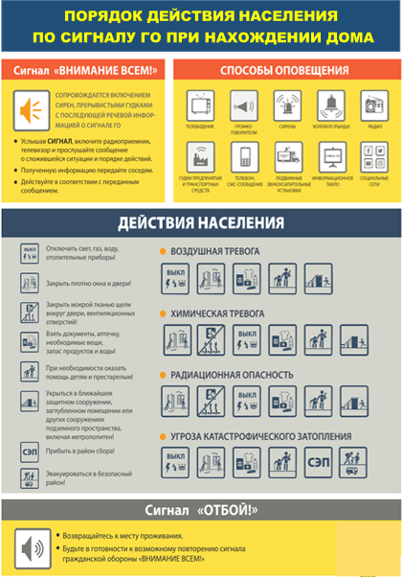
эвакуация населения

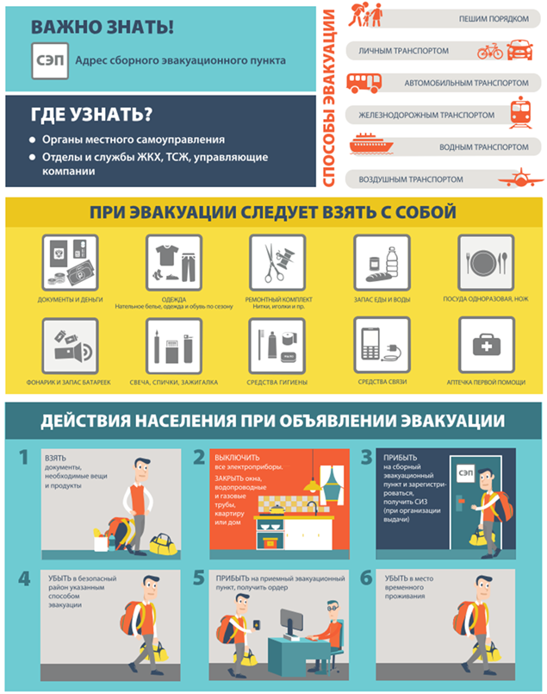

В материалах стенда целесообразно отразить:
опасности, возникающие при ЧС в данном населенном пункте или в непосредственной близости от него;
способы и порядок оповещения об аварии или ЧС;
порядок действия населения по сигналу «Внимание всем!»;
маршруты движения к объектам ГО;
порядок подготовки и проведения эвакуации при ЧС (адрес сборного эвакопункта на схеме, маршрут движения (транспорта или пешей колонны), пункты посадки и высадки населения, пункт размещения рассредоточиваемых и эвакуируемых, порядок движения к нему);
порядок оказания первой помощи при ЧС.

